2019_03_data
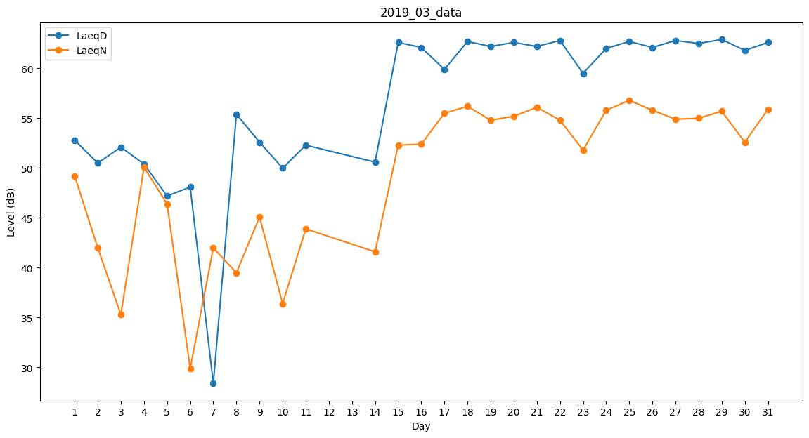
Day | LaeqD | LaeqN
1 | 52.8 | 49.2
2 | 50.5 | 42
3 | 52.1 | 35.3
4 | 50.4 | 50.1
5 | 47.2 | 46.4
6 | 48.1 | 29.9
7 | 28.4 | 42
8 | 55.4 | 39.5
9 | 52.6 | 45.1
10 | 50 | 36.4
11 | 52.3 | 43.9
12 | 47.7 | 0
13 | 50.6 | 0
14 | 50.6 | 41.6
15 | 62.6 | 52.3
16 | 62.1 | 52.4
17 | 59.9 | 55.5
18 | 62.7 | 56.2
19 | 62.2 | 54.8
20 | 62.6 | 55.2
21 | 62.2 | 56.1
22 | 62.8 | 54.8
23 | 59.5 | 51.8
24 | 62 | 55.8
25 | 62.7 | 56.8
26 | 62.1 | 55.8
27 | 62.8 | 54.9
28 | 62.5 | 55
29 | 62.9 | 55.7
30 | 61.8 | 52.6
31 | 62.6 | 55.9

